Sheet1
SAM

https://zhuanlan.zhihu.com/p/630529550
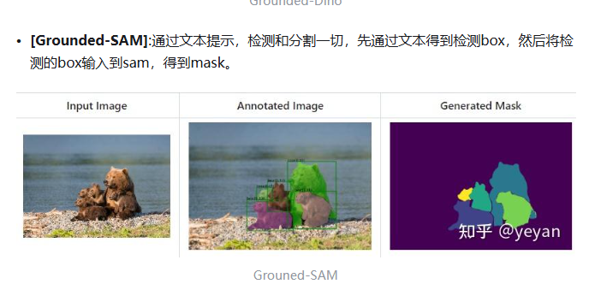

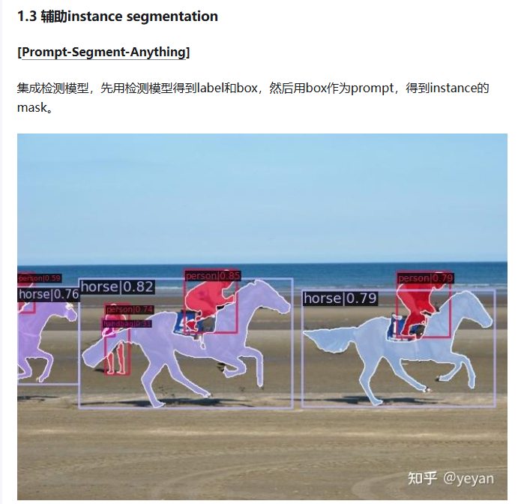

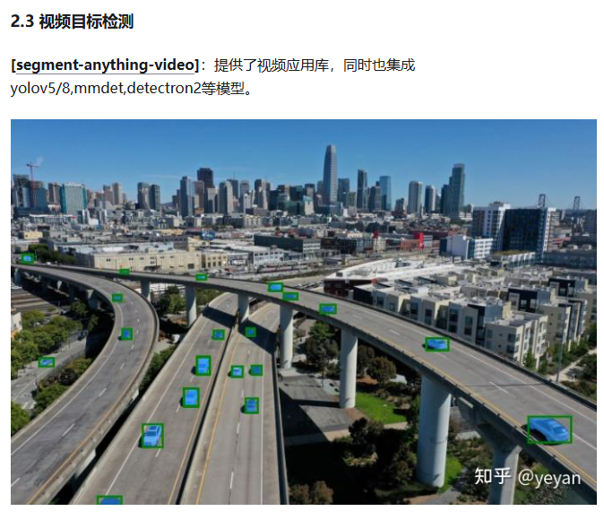

https://blog.csdn.net/weixin_38739735/article/details/139181852

流程
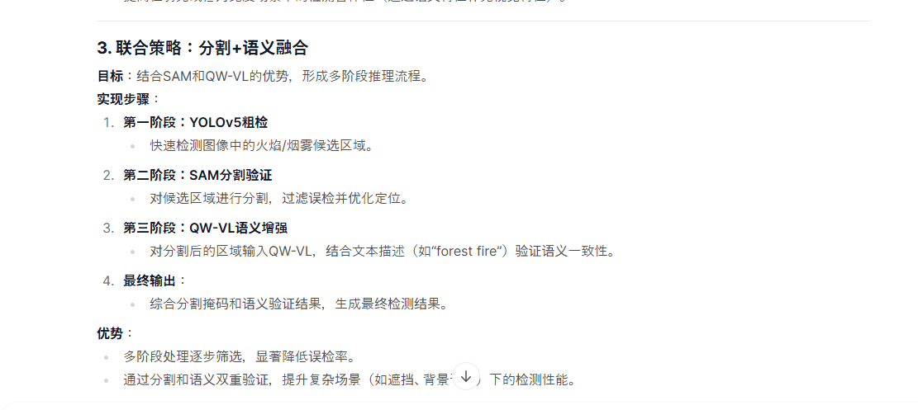

YOLOV5 自定义模型进行推理

推理后文件

图片区域是否存在高对比区域 or 图像中是否存在大面积橙色/红色区域or热成像中存在高温热点
是否存在BBOX框
推理后文件
END
输出YOLO推理后文件
 |  |  | 否 |  | 是

 |  |  |  | 否
是
是否与BBox重合
END
“判定该图没有火灾”

 |  | 否

 | 是
针对BBOX利用SAM进行分割
利用SAM进行全局分割

所有候选掩码
部分候选掩码

利用QW-VL语义验证：
对候选掩码进行语义分类
利用QW-VL语义验证：
对候选掩码进行语义分类

END
“火灾概率为99%”
END
“火灾概率为80%”

一览
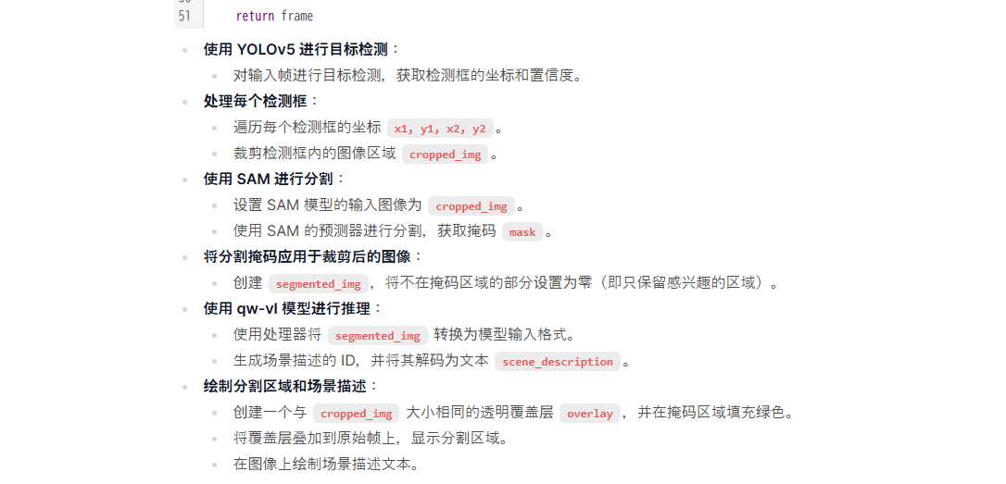
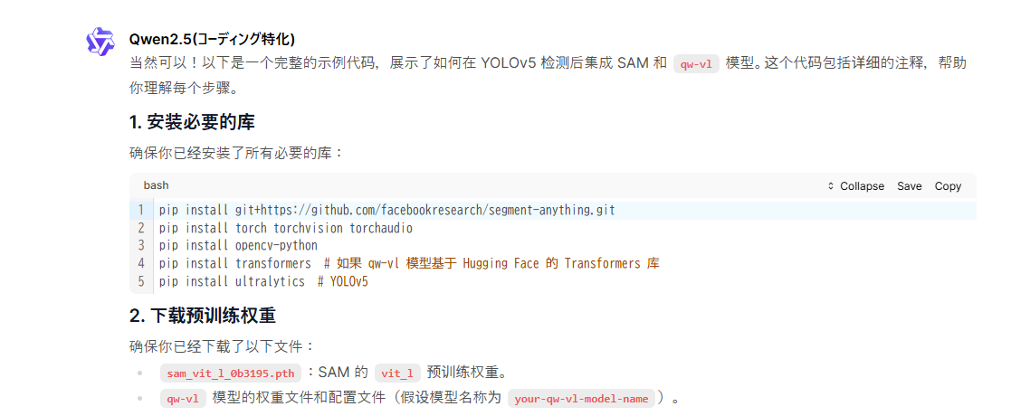

 | pip install git+https://github.com/facebookresearch/segment-anything.git
 | pip install torch torchvision torchaudio
 | pip install opencv-python
 | pip install transformers # 如果 qw-vl 模型基于 Hugging Face 的 Transformers 库
 | pip install ultralytics # YOLOv5

中间代码看详细代码

预训练权重
SAM
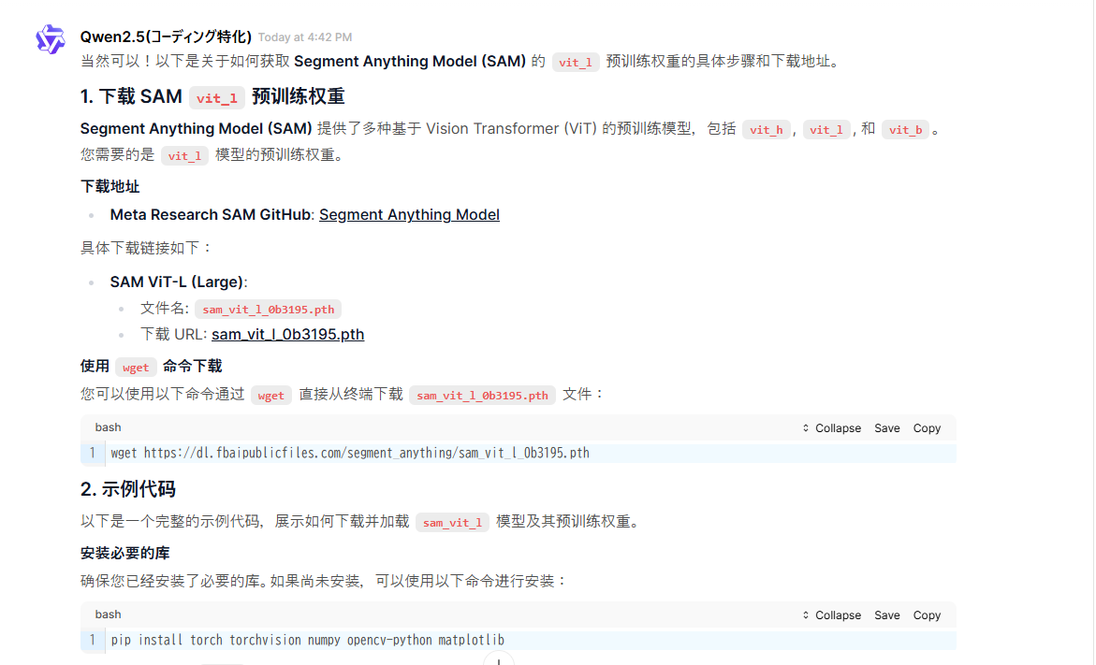

 |  | https://github.com/facebookresearch/segment-anything

 |  |  | pip install torch torchvision numpy opencv-python matplotlib

 | qw_vl
 | https://gitcode.com/gh_mirrors/qw/Qwen-VL/?utm_source=artical_gitcode&index=bottom&type=card&uuid_tt_dd=10_20864768560-1734326165621-131016&from_id=142838090&from_link=400e202cf304b52005f2c89680091038

 | 配置参考
 | https://blog.csdn.net/gitblog_01069/article/details/142838090

